Instrucciones
 | Instrucciones para el uso de las planillas. | TASA DE CAMBIO UTILIZADA
 |  | FECHA
1 | La moneda de los datos que se ingresen deben ser en millones de dolares americanos. El valor informado en los estados financieros deben ser tranformados a dolares e indicar la tasa de cambio utilizada. | USD
2 | Se debe vaciar la información financiera, individual o consolidada según el caso, en estado de situación y estado de resultados. | CLP
3 | En planilla de cálculos de ratios los datos requeridos se completan automáticamente, solo se debe ingresar manualmente por parte del proponente; depreciación, amortización, los valores solicitados en la columna "I" , protestos sin aclarar y accidentes fatales, marcados en color gris. | EUR
4 | También se podrá editar el nombre del proponente marcado en amarillo.
5 | La depreciación y/o amortización esta incluida como gasto en costo de venta y/o gasto de administracion. | A completar por el Proponente
6 | Para cálculo de EBITDA en planilla de Ratios la Depreciación y Amortizacion se ingresasn con signo positivo, dado que están incluidas en Costo de Venta o Gasto de Administración
7 | La ponderación está acotada como mínimo a 0%

 | 1.- Formulario proponentes Estado de Situación: Proponente deberá llenar los campos destacados en millones de dolares.

 | 2.- Formulario proponentes Estado de Resultado: Proponente deberá llenar los campos destacados en millones de dolares de acuerdo a la moneda de los estados financieros.

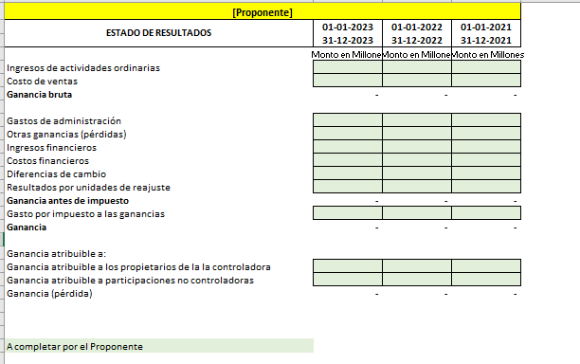

 | 3.- Formulario Cálculo de Ratios: información deberá ser ingresada por los proponentes en celdas destacadas.
 | Cuadro de obra

